信用交易
融资融券市场交易数据统计(2025-05-06)

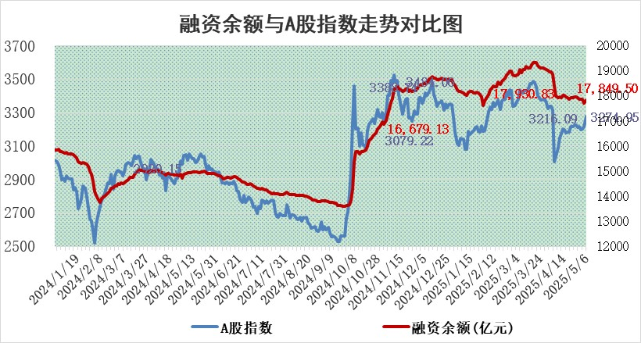
标的证券 | 融资融券余额（亿元） | 融资余额（亿元） | 融券余额（亿元） | 融资买入额（亿元） | 融资融券规模变化（亿元） | 融资余额增幅(‰) | 融券余额增幅(%)
统计数据 | 18,013.44 | 17,849.50 | 112.69 | 1,246.40 | 148.60 | 8.07 | 4.44

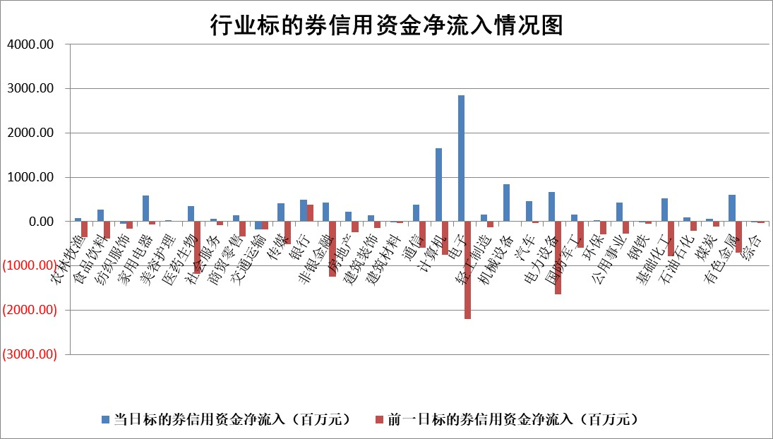

标的基金代码 | 标的基金简称 | 融资余额/市值(%) | 融资余额增幅(%) | 融资买入额/成交金额(%) | （融资余额净增额-融券余额净增额）/市值(‱) | 融券余额降幅(%) | ABS[（融资余额净增额-融券余额净增额）/市值净增额-1](%)
159902 | 华夏中小板ETF | 0.00 | 0.00 | 0.00 | 0.00 | 0.00 | 100.00
159915 | 易方达创业板ETF | 2.50 | 0.12 | 151326.70 | 0.25 | -21.28 | 99.85
159919 | 嘉实沪深300ETF | 0.66 | -0.51 | 5.93 | -0.42 | -10.41 | 100.50
159920 | 华夏恒生ETF | 34.07 | 0.00 | 32.46 | 0.05 | 0.00 | 100.56
159922 | 嘉实中证500ETF | 0.64 | -4.40 | 15.76 | -3.21 | -1.67 | 101.86
159925 | 南方沪深300ETF | 0.45 | -3.88 | 0.10 | -1.81 | -1.05 | 101.74
159928 | 消费ETF | 2.09 | 1.02 | 0.90 | 2.11 | 0.21 | 90.54
159934 | 易方达黄金ETF | 25.26 | 0.25 | 2.83 | 6.23 | 0.00 | 96.43
159939 | 全指信息技术ETF | 1.01 | -3.79 | 31.85 | -4.37 | -1712.48 | 101.73
159940 | 全指金融地产ETF | 0.32 | -1.22 | 0.00 | -0.40 | 0.00 | 103.09
159995 | 半导体芯片ETF | 2.60 | 0.01 | 624.62 | -0.23 | -4.89 | 100.17
159997 | 天弘中证电子ETF | 2.51 | 3.75 | 4.99 | 9.07 | -2.31 | 96.13
159998 | 天弘中证计算机主题ETF | 1.69 | 1.96 | 0.25 | 2.71 | -3.20 | 99.27
510050 | 华夏上证50ETF | 1.91 | -0.32 | 214.03 | -0.75 | -8.81 | 100.88
510180 | 华安上证180ETF | 0.40 | -0.73 | 1.60 | -0.32 | -1.86 | 100.30
510880 | 华泰柏瑞红利ETF | 0.74 | -1.15 | 5.40 | -0.95 | -12.50 | 92.38
510900 | 易方达恒生H股ETF | 37.55 | -0.11 | 0.47 | -4.23 | 0.00 | 97.18
511010 | 5年期国债ETF | 2.17 | -0.21 | 0.21 | -0.46 | 0.00 | 91.37
511380 | 可转债及可交换债券ETF | 2.29 | 7.17 | 51.34 | 15.32 | 0.00 | 79.80
512000 | 全指证券ETF | 6.29 | -0.40 | 17.83 | -0.92 | 12.61 | 101.10
512010 | 沪深300医药卫生ETF | 5.39 | 0.18 | 53.64 | 0.93 | -1.24 | 98.43
512070 | 沪深300非银ETF | 3.14 | 3.37 | 394.84 | 10.21 | 0.00 | 95.33
512400 | 南方中证申万有色金属ETF | 1.48 | -5.10 | 0.76 | -7.90 | 0.53 | 103.71
512580 | 广发中证环保产业ETF | 0.92 | 2.39 | 0.22 | 2.14 | 0.00 | 98.26
512660 | 国泰中证军工ETF | 2.24 | -0.44 | 17.06 | -1.13 | -1.72 | 100.46
512800 | 华宝中证银行ETF | 5.42 | 2.69 | 3.92 | 15.00 | 3.04 | 36.78
512980 | 广发中证传媒ETF | 1.57 | -2.66 | 388.85 | -4.94 | -4.25 | 101.04
515030 | 华夏中证新能源汽车ETF | 1.76 | 2.13 | 4.07 | 3.15 | -5.71 | 98.01
515050 | 华夏中证5G通信主题ETF | 1.49 | -4.13 | 4.37 | -8.42 | -14.53 | 102.85
515070 | 华夏中证人工智能ETF | 2.63 | 1.77 | 8.34 | 4.58 | 0.00 | 98.52
标的股票比较指标 |  | 融资余额/流通A股市值(%) | 融资余额增幅(%) | 融资买入额/成交金额(%) | （融资余额净增额-融券余额净增额）/流通A股市值(‱) | 融券余额降幅(%) | ABS[（融资余额净增额-融券余额净增额）/流通A股市值净增额-1](%)
前十名标的个股 |  | 鹏都农牧 | 光大同创 | 特宝生物 | 光大同创 | 东方通 | 荣信文化
 |  | 东旭光电 | 渝三峡A | 中邮科技 | 趣睡科技 | 凯利泰 | 新元科技
 |  | 威创股份 | 宏昌科技 | 朗特智能 | 金帝股份 | 美尔雅 | 光大同创
 |  | 海印股份 | 趣睡科技 | 中国电建 | 长阳科技 | 兰生股份 | 神工股份
 |  | 广汇汽车 | 奇德新材 | 日月明 | 渝三峡A | 明阳电路 | 骄成超声
 |  | 首航高科 | 金帝股份 | 通化金马 | 汉宇集团 | 旭光电子 | 伟测科技
 |  | 超华科技 | 华银电力 | 科美诊断 | 中邮科技 | 锦富技术 | 东方通
 |  | 联络互动 | 伟思医疗 | 中工国际 | 振江股份 | 美克家居 | 浙江荣泰
 |  | 爱康科技 | 正强股份 | 东星医疗 | 强瑞技术 | 阿拉丁 | 振华股份
 |  | 长江健康 | 安克创新 | 万年青 | 奇德新材 | 汉森制药 | 杰瑞股份
后十名标的个股 |  | 华西能源 | 东方通 | 东方通 | 东方通 | 三维通信 | 天秦装备
 |  | 长园集团 | 凯利泰 | 凯利泰 | 凯利泰 | 同有科技 | 宏创控股
 |  | 金刚光伏 | 江苏吴中 | 江苏吴中 | 新元科技 | 万和电气 | 联域股份
 |  | 合纵科技 | 美尔雅 | 美尔雅 | 美尔雅 | 广联航空 | 中欣氟材
 |  | 新动力 | 海南椰岛 | 海南椰岛 | 江苏吴中 | 中国能建 | 通行宝
 |  | 东方通 | 帕瓦股份 | 帕瓦股份 | 逸飞激光 | 天融信 | 宏景科技
 |  | 凯利泰 | 星光农机 | 星光农机 | 天微电子 | 通鼎互联 | 杰美特
 |  | 江苏吴中 | 天微电子 | 天微电子 | 帕瓦股份 | 上港集团 | 鲁泰A
 |  | 美尔雅 | 新元科技 | 新元科技 | 海南椰岛 | 四川双马 | 申通快递
 |  | 海南椰岛 | 逸飞激光 | 逸飞激光 | 星光农机 | 万里扬 | 古井贡酒
说明：1.以上普通交易数据和信用交易数据皆以交易日收盘后数据为基准；2.上述标的证券总数据只计算标的证券市场总数据，不包括从标的证券中调出去标的证券数据，所以与交易所公布的总值略有不同； 3.上述行业采用申万一级行业分类；4.以上标的基金和标的个股中比较的6个指标值中：前5个（从左至右）为正向指标，值越大排名越靠前；第6个为逆向指标，值越小，排名越靠前；5.第6个指标中ABS[]表示求绝对值，其主要用于考量信用资金相对净流入对股价相对净变化的贡献程度；6.数据来源：wind，交易所。

 |  |  |  | 证券代码 | 新增融资余额 | 融资买入额 | 融资买入增幅前10
 |  | 1 | 西部建设 | 002302 | 80643953 | 177472374 | 41%
 |  | 2 | 天键股份 | 301383 | 27855096 | 56831811 | 39%
 |  | 3 | 井松智能 | 688251 | 7040854 | 13763946 | 27%
 |  | 4 | 国电电力 | 600795 | 116116226 | 151740647 | 23%
 |  | 5 | 华立科技 | 301011 | 9342856 | 31199107 | 23%
 |  | 6 | 捷邦科技 | 301326 | 9066090 | 22350547 | 22%
 |  | 7 | 海利尔 | 603639 | 19864834 | 35520613 | 20%
 |  | 8 | 华研精机 | 301138 | 7597460 | 13339451 | 16%
 |  | 9 | 鹏辉能源 | 300438 | 83773067 | 304558811 | 16%
 |  | 10 | 建科股份 | 301115 | 7106455 | 29879412 | 15%

